(참고) ETRI 12대 전략기술 및 42개 세부기술
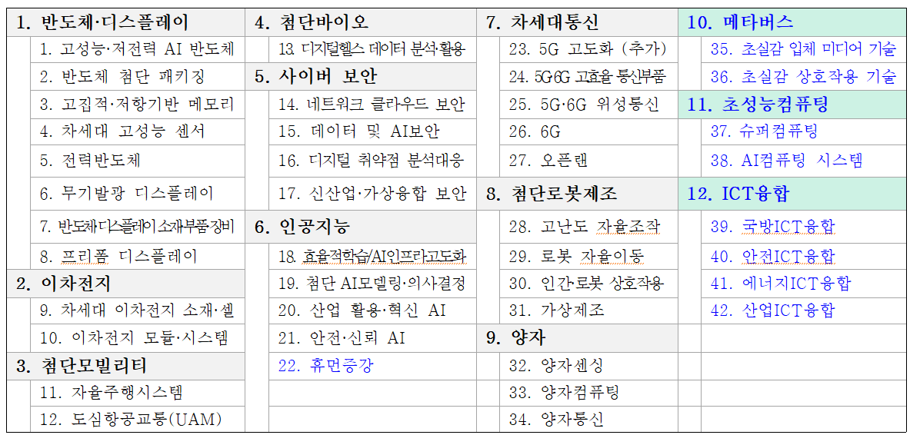
기술분류표
 | 기본사업
 | ETRI 출연금사업
 | 일반 PBS 과제
 | 표준개발과제(과기부 정보통신방송표준개발지원사업)
 | 표준개발과제(국표원 표준기술력향상사업)
 | 기타

 | 계획중
 | 제안중
 | 개발중
 | 제정완료

